المؤشرات الكلية

سوق العراق للاوراق المالية
جلسة الاربعاء 2026/7/15 |  |  |  | تقرير أسعار الأسهم المتداولة لسوق العراق للأوراق المالية
الجلسة (122)
الاسهم المتداولة المدرجة و OTC |  |  | 25,107,778,442 |  |  | قيمة الأسهم المتداولة المدرجة و OTC |  | 21,658,970,061 |  |  | صفقات الشركات المدرجة وOTC | 1224
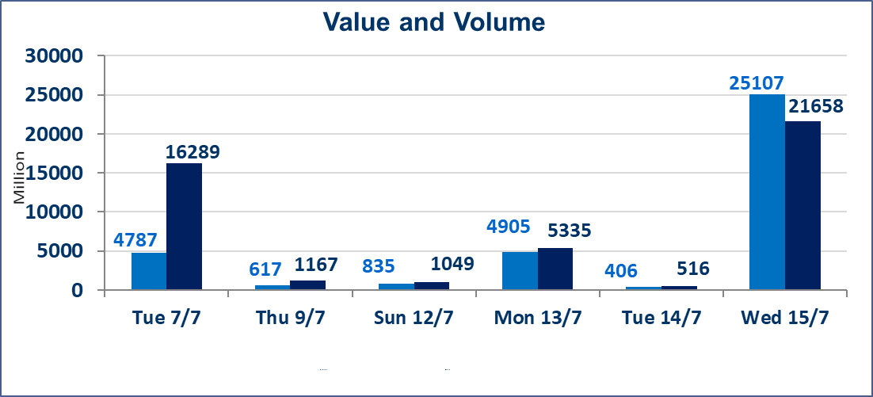
المؤشر60 ISX اليوم | 1020.51 |  | نقطة |  |  | المؤشر15 ISX اليوم | 1269.65 | نقطة
المؤشر 60 ISX السابق | 999.68 |  | نقطة |  |  | المؤشر 15 ISX السابق | 1261.78 | نقطة
نسبة التغير | 2.08 |  | % |  |  | نسبة التغير | 0.62 | %
عدد النقاط | 20.83 |  | نقطة |  |  | عدد النقاط | 7.87 | نقطة

الشركات المدرجة | 103 | OTC | 17 | 120 |  | الشركات غير المتداولة المدرجة | 32 | OTC | 15 | 47
الشركات المتداولة | 57 | OTC | 2 | 59 |  | الشركات المرتفعة |  |  | 25
شركات الهيئة العامة |  |  |  | 6 |  | الشركات المنخفضة |  |  | 13
الموقوفة بقرار من هيأة الأوراق المالية |  |  |  | 8

الاوامر الخاصة | نفذت شركة الاثمار(شراء) للوساطة و الحكمة (بيع للوساطة) أمر خاص على أسهم شركة مصرف عبر العراق بعدد أسهم (19,000,000,000) سهم، وقيمة بلغت (4,750,000,000) دينار، في زمن الجلسة الاضافي (بعد الساعة 1 ظهراً) وفقاً لاجراءات تنفيذ الصفقات الكبيرة.
الاوامر الخاصة | نفذت شركة ام الربيعين للوساطة أمر متقابل مقصود على أسهم شركة مصرف السنام بعدد أسهم (5,000,000,000) سهم، وقيمة بلغت (15,000,000,000) دينار، في زمن الجلسة الاضافي (بعد الساعة 1 ظهراً) وفقاً لاجراءات تنفيذ الصفقات الكبيرة.
سندات انجاز - الاصدارية الثانية فئة(1000000) | ايقاف التداول على سندات انجاز الاصدارية الثانية فئة (1,000,000) دينار إعتباراً من جلسة الاحد 2025/7/19 لقرب استحقاق الفائدة النصف السنوية . وسيتم اعادة التداول اعتبارا من جلسة الخميس 2026/7/23
سندات انجاز - الاصدارية الثانية فئة(500) | ايقاف التداول على سندات انجاز الاصدارية الثانية دينار إعتباراً من جلسة الثلاثاء 2026/7/14 لكون تاريخ الاطفاء السند 2026/7/22.
اسيا للتامين(NSIA) | تم البدء بعمليات ايداع شهادات اسهم المساهمين لشركة اسيا للتامين إعتباراً من جلسة الاربعاء 2026/7/8 وسيتم اطلاق التداول إعتباراً من جلسة الاربعاء 2026/7/29 بعد ايداع 5% من رأس المال او بعد مرور (21) يوم من تاريخ بدء الايداع في منصة الشركات غير المدرجة ISX-OTC.
الشرق للتامين(NSHQ) | تم البدء بعمليات ايداع شهادات اسهم المساهمين لشركة الشرق للتامين إعتباراً من جلسة الثلاثاء 2026/7/7 وسيتم اطلاق التداول إعتباراً من جلسة الثلاثاء 2026/7/28 بعد ايداع 5% من رأس المال او بعد مرور (21) يوم من تاريخ بدء الايداع في منصة الشركات غير المدرجة ISX-OTC.
بوابة اسيا للتامين(NBAT) | تم البدء بعمليات ايداع شهادات اسهم المساهمين لشركة بوابة اسيا للتامين إعتباراً من جلسة الثلاثاء 2026/7/7 وسيتم اطلاق التداول إعتباراً من جلسة الثلاثاء 2026/7/28 بعد ايداع 5% من رأس المال او بعد مرور (21) يوم من تاريخ بدء الايداع في منصة الشركات غير المدرجة ISX-OTC.
الباتك للتامين(NGAT) | تم البدء بعمليات ايداع شهادات اسهم المساهمين لشركة الباتك للتامين إعتباراً من جلسة الثلاثاء 2026/7/7 وسيتم اطلاق التداول إعتباراً من جلسة الثلاثاء 2026/7/28 بعد ايداع 5% من رأس المال او بعد مرور (21) يوم من تاريخ بدء الايداع في منصة الشركات غير المدرجة ISX-OTC.
اليم الازرق للتجارة العامة(SYAM) | تم البدء بعمليات ايداع شهادات اسهم المساهمين لشركة اليم الازرق للتجارة العامة إعتباراً من جلسة الاربعاء 2026/6/3
الوطنية للصناعات الغذائية (INFF) | تم البدء بعمليات ايداع شهادات اسهم المساهمين لشركة الوطنية للصناعات الغذائية إعتباراً من جلسة الاحد 2026/5/24 وسيتم اطلاق التداول لحين اكمال انتهاء الاجراءات في مركز الايداع في منصة الشركات غير المدرجة ISX-OTC.
الحد الأعلى والادنى للتغير في السعر | نسبة التغير الحدود الدنيا للحركة السعرية للاسهم من (5% الى 10%) والحدود العليا من(10% الى 25%)في كافة المنصات ماعدا منصة OTC.
Web site : www.isx-iq.net E-mail : info-isx@isx-iq.net |  |  |  |  | 07834000034 - 07711211522 : ص . ب :3607 العلوية الهاتف |  |  |  |  |  | بغداد /الكرادة/ قرب المسرح الوطني /مجاور مصرف الخليج التجاري

نسبة التغير
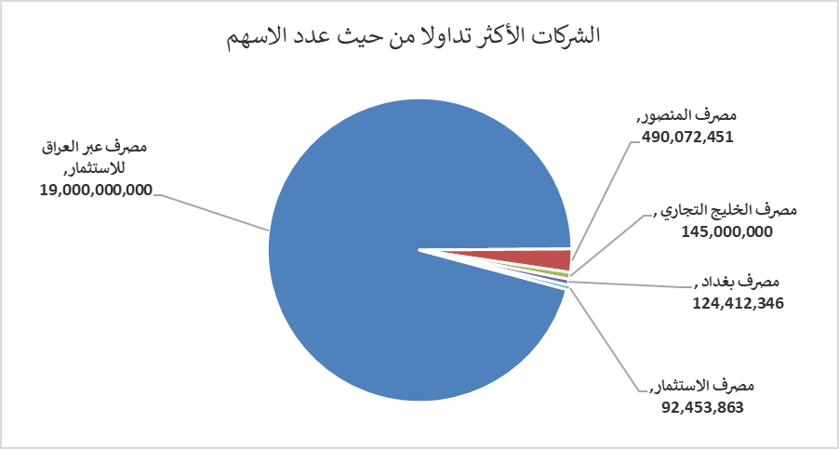
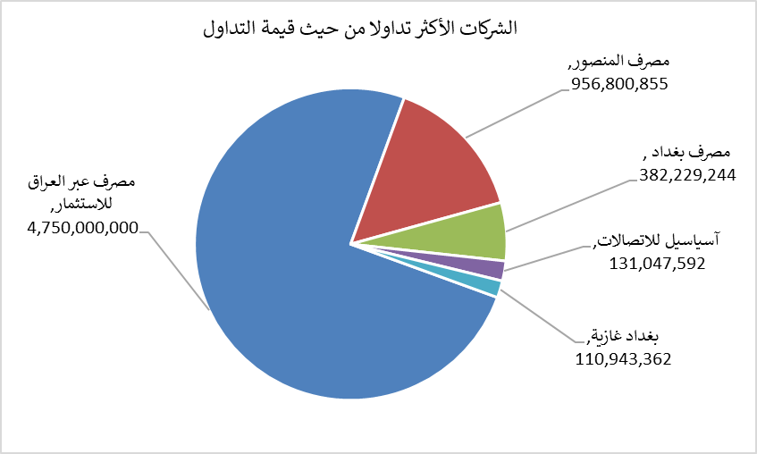
الشركات الأكثر ارتفاعاً وانخفاضاً

نسبة التغير لاسعار الاغلاق الاكثر ارتفاعاً |  |  |  | نسبة التغير لاسعار الاغلاق الاكثر انخفاضاً
اسم الشركة | اغلاق | التغير(%) | الاسهم المتداولة | اسم الشركة | اغلاق | التغير (%) | الاسهم المتداولة
الخليج للتأمين وأعادة التامين | 0.530 | 20.45 | 1,388,981 | المنصور للصناعات الدوائية | 2.340 | -8.24 | 2,571,140
دار السلام للتامين | 0.800 | 6.67 | 1,700,000 | مصرف كوردستان الدولي الاسلامي | 1.400 | -6.67 | 106
الصناعات الالكترونية | 1.450 | 6.62 | 110,294 | بابل للانتاج الحيواني | 7.700 | -5.52 | 40,769
مصرف الاستثمار | 0.330 | 6.45 | 92,453,863 | المواد الانشائية الحديثة | 1.550 | -4.91 | 50,000
فنادق المنصور | 70.150 | 6.21 | 76,811 | مصرف الاقتصاد | 0.230 | -4.17 | 24,000,000

الشركات الاكثر نشاطا حسب الاسهم المتداولة (حجم التداول) |  |  |  | الشركات الاكثر نشاطا حسب القيمة المتداولة
اسم الشركة | اغلاق | التغير(%) | الاسهم المتداولة | اسم الشركة | اغلاق | التغير (%) | القيمة المتداولة
مصرف عبر العراق للاستثمار | 0.250 | 0.00 | 19,000,000,000 | مصرف عبر العراق للاستثمار | 0.250 | 0.00 | 4,750,000,000
مصرف المنصور | 1.960 | 2.08 | 490,072,451 | مصرف المنصور | 1.960 | 2.08 | 956,800,855
مصرف الخليج التجاري | 0.320 | 3.23 | 145,000,000 | مصرف بغداد | 3.100 | 4.38 | 382,229,244
مصرف بغداد | 3.100 | 4.38 | 124,412,346 | آسياسيل للاتصالات | 16.000 | -0.81 | 131,047,592
مصرف الاستثمار | 0.330 | 6.45 | 92,453,863 | بغداد غازية | 6.320 | 0.48 | 110,943,362

